001_returnの変数名
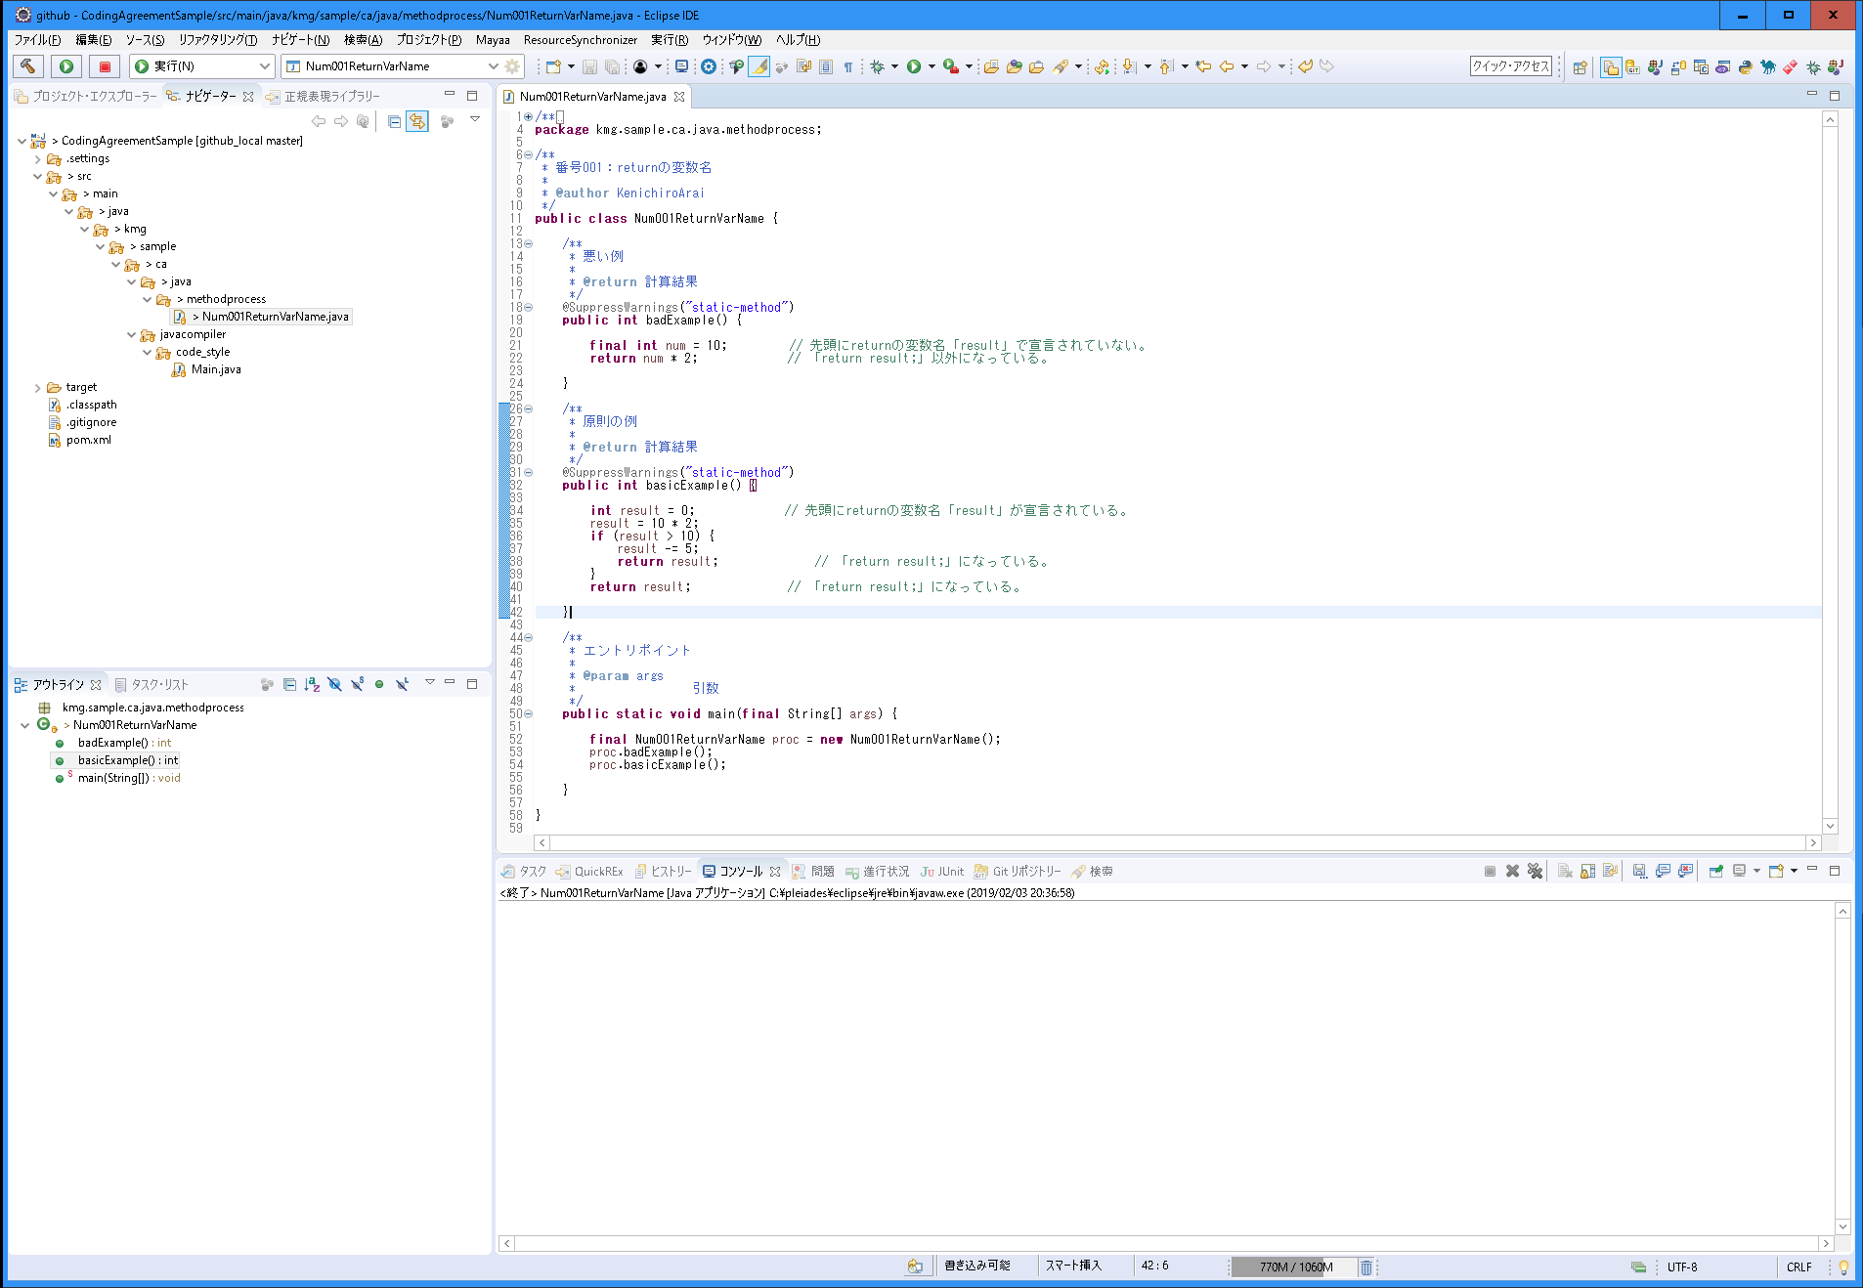
分類 | メソッド内の処理
規約グループ名 | returnの変数名
概要 | returnの変数名を統一する。 また、変数名の宣言を先頭に統一する。
原則 | returnの変数名をメソッドの先頭に宣言する。
 | returnの変数名を「result」（結果）にする。
 | returnは変数名以外で行わない。「return result;」の実装とする。
例外 | アクセサで必要があると判断した場合。
ポイント | 変数名を統一することで、どの変数が戻り値が入っているかが分かる。
 | 先頭に宣言することで処理の流れが分かりやすいため。
 | 「return result;」にすることで、ブレークポイントを設定した場合に、値の確認がしやすい。
 | 一時的に「System.out.println」などを入れやすいくなる。「return result;」を正規表現で置換し、挿入することができるため。
理由 | 統一することで保守性（可読性、デバッグのしやすさ）を上げる。

002_処理の流れ
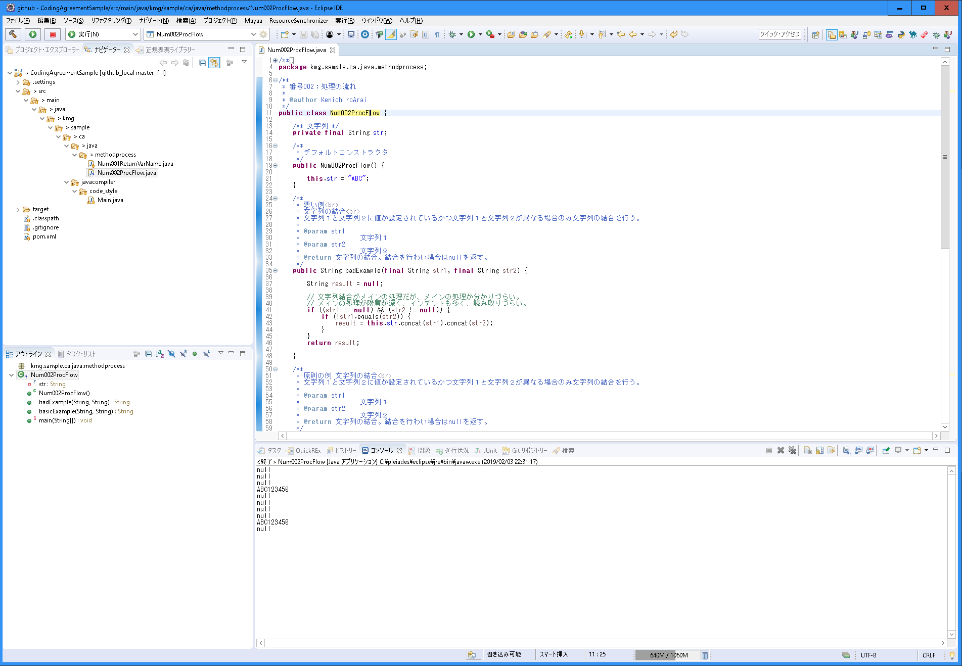
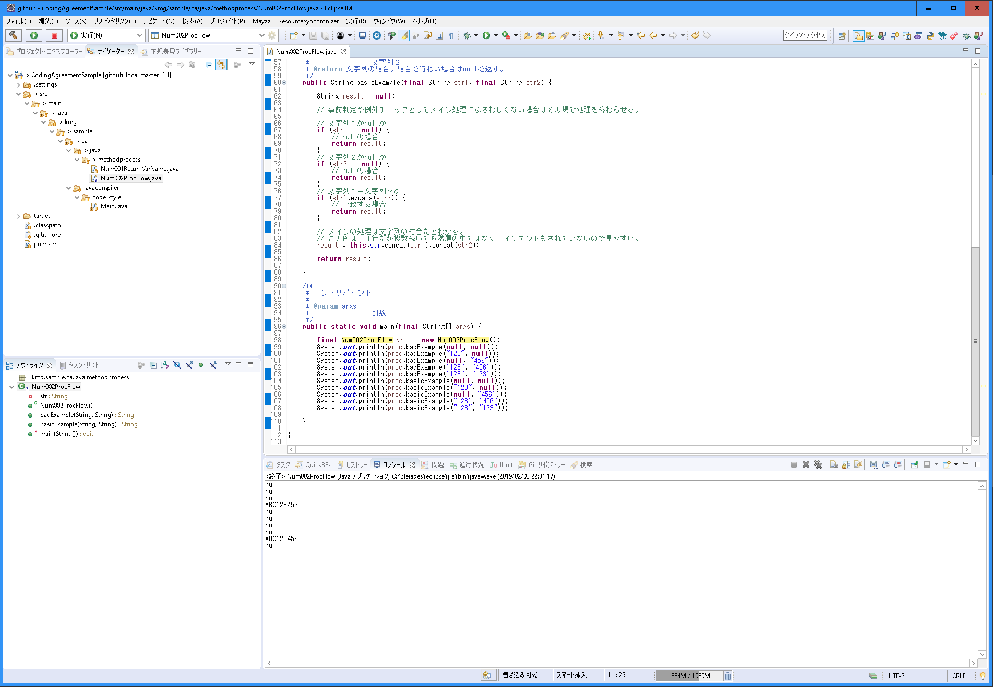
分類 | メソッド内の処理
規約グループ名 | 処理の流れ
概要 | 処理の流れ統一する。
原則 | メソッドのメイン処理が最後の処理となるようにする。
例外 | メソッドのメイン処理を最後にする方が複雑になる場合は最後にしなくてもよい。
ポイント | 「if文の階層」に関連する。
 | インデントと階層が減って、処理の流れが読みやすくなる。
 | メソッドのメインの流れが分かりやすく、処理の流れが読みやすくなる。
理由 | 統一することで保守性（可読性、デバッグのしやすさ）を上げる。

